Лист1
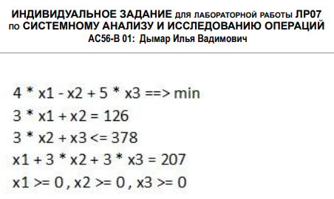
 | x1 | x2 | x3
x | 21.375 | 61.875 | 0
ЦФ | 4 | -1 | 5 |  | 23.625

огр. 1 | 3 | 1 | 0 | 126 | = | 126
огр. 2 | 0 | 3 | 1 | 185.625 | <= | 378 |  | 192.375 | x4
огр. 3 | 1 | 3 | 3 | 207 | = | 207

Анализ на чувстсвительность
 | x1 | x2 | x3 | x4
c | 4 | -1 | 5 | 0
A | 3 | 1 | 0 | 0
 | 0 | 3 | 1 | 1
 | 1 | 3 | 3 | 0

 | x1 | x2 | x4
Aб | 3 | 1 | 0 |  |  |  | cб | 4 |  | xб | 21.375
 | 0 | 3 | 1 |  |  |  |  | -1 |  |  | 61.875
 | 1 | 3 | 0 |  |  |  |  | 0 |  |  | 192.375

 | огр. 1 | огр. 2 | огр. 3
Aб^(-1) | 0.375 | 0 | -0.125
 | -0.125 | 0 | 0.375
 | 0.375 | 1 | -1.125

Aб^(-1)^T | 0.375 | -0.125 | 0.375
 | 0 | 0 | 1
 | -0.125 | 0.375 | -1.125

y* | 1.625
 | 0
 | -0.875

Анализ на устойчивость

xб | 21.375 |  | огр. 1 | 0.375 |  | 57 |  | inf
 | 61.875 |  |  | -0.125 |  | inf |  | 495
 | 192.375 |  |  | 0.375 |  | 513 |  | inf

 |  |  |  |  |  | доп ум | b1 | доп ув
 |  |  |  |  | min | 57 | 126 | 495
 |  |  |  |  | отр [ | 69 | ; | 621 | ]

xб | 21.375 |  | огр. 2 | 0 |  | inf |  | inf
 | 61.875 |  |  | 0 |  | inf |  | inf
 | 192.375 |  |  | 1 |  | 192.375 |  | inf

 |  |  |  |  |  | доп ум | b2 | доп ув
 |  |  |  |  | min | 192.375 | 378 | inf
 |  |  |  |  | отр [ | 185.625 | ; | inf | ]

xб | 21.375 |  | огр. 3 | -0.125 |  | inf |  | 171
 | 61.875 |  |  | 0.375 |  | 165 |  | inf
 | 192.375 |  |  | -1.125 |  | inf |  | 171

 |  |  |  |  |  | доп ум | b3 | доп ув
 |  |  |  |  | min | 165 | 207 | 171
 |  |  |  |  | отр [ | 42 | ; | 378 | ]

